はじめに
小売電気事業者向け容量拠出金年次精算額（追加請求額及び還元額）検算ツール

本ツールに算定諸元を入力いただくことで、事業者さまにて容量拠出金（実需給年度：2024年度）年次精算の追加請求額及び還元額を検算することができます。
容量拠出金追加請求額及び容量拠出金還元額の計算式は下記のとおりであり、算定諸元として「対象事業者の当該年度の容量拠出金実際支払額」を使用します。
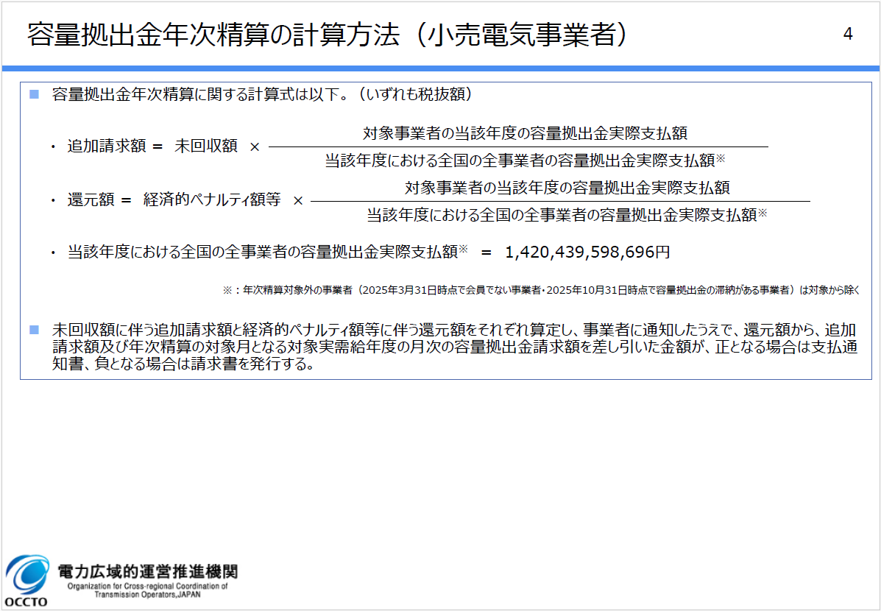

（出所）容量市場 容量拠出金（実需給年度：2024年度）年次精算 容量拠出金追加請求額通知書及び容量拠出金還元額通知書の発行について
 | 「容量拠出金（実需給年度：2024年度）年次精算 算定方法・事業者向け説明資料」
 | https://www.occto.or.jp/news/009981.html

上記、「対象事業者の当該年度の容量拠出金実際支払額」を確認いただく方法として、【方法1】及び【方法2】などが考えられます。
本ツールは【方法1】及び【方法2】で確認した内容を入力いただくことを前提に作成していますが、参照先の帳票や入力項目数に大きな違いがございますので、
以下のようなポイントを参考に、ご都合に合わせて検算方法をご選択ください。（いずれの方法でも検算結果は一致します。）

 |  | 【方法1】及び【方法2】のポイント

【方法1】毎月・各エリアごとに発行されていた 「容量拠出金 請求額通知書」を参照いただく方法 |  |  | 【方法2】毎月発行されていた 「容量拠出金 請求書」を参照いただく方法

・参照先帳票が「容量拠出金 請求額通知書」のみであり、月次の再算定による精算分も含め、体系的に理解いただきやすい。 ・一方で、入力項目数は最大で9エリア×12ヶ月＝108項目となるため、【方法2】と比べて作業負担はやや大きい。 |  |  | ・参照先帳票は基本的に「容量拠出金 請求書」のみであり、 【方法1】と比べて入力項目数は少ない。 ・ただし、年度を跨いだ2025年5月分(2025年度5月分)で月次の再算定による精算を行った2025年2月分(2024年度2月分)の再算定（四国エリア・九州エリア）対象となっている場合は、2025年5月分(2025年度5月分)の「容量拠出金 請求額通知書」も参照いただく必要があり、やや煩雑となる。 ※2024年度内（2025年3月分(2024年度3月分)まで）に月次の再算定による精算を実施済の分については、各月の「容量拠出金 請求書」の金額に織り込み済み。

入力例【方法1】
入力例 記載の数値はすべてサンプルです。
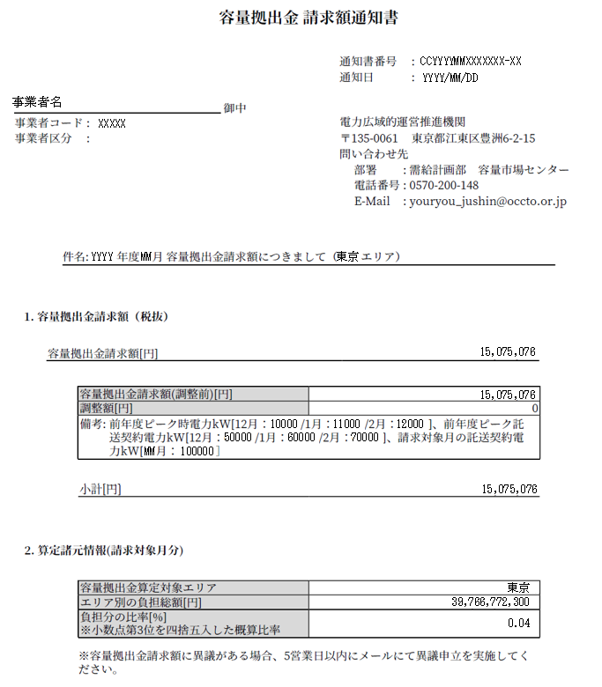
毎月、各エリアごとに発行されていた通知書を参照して 容量拠出金請求額（調整前）を入力してください。
容量拠出金の請求がない月・エリアは入力しません。
小売電気事業者向け容量拠出金年次精算額（追加請求額及び還元額）検算ツール【方法1】
※容量拠出金追加請求額通知書及び容量拠出金還元額通知書に記載の金額及び本ツールの金額は全て税抜です。

前提諸元（全体） |  |  |  |  | 入力セル

 | 算定対象年度 |  |  |  | 2024 | 年度

 | 追加請求総額 |  |  | 1,071,802 |  | 円 | ※本機関のお知らせページに記載の全小売電気事業者の追加請求総額（未回収額）です。
 | 還元総額 |  |  | 48,437,112,594 |  | 円 | ※本機関のお知らせページに記載の全小売電気事業者の還元総額（経済的ペナルティ額等）です。

 | 全事業者の容量拠出金実際支払額*1 |  |  | 1,420,439,598,696 |  | 円 | ※本機関のお知らせページに記載の全小売電気事業者の容量拠出金実際支払総額です。

前提諸元（個社）
 | 当該年度の容量拠出金実際支払額(円) |  |  |  |  |  |  |  |  |  |  |  | ※各月・各エリアの容量拠出金請求額通知書「容量拠出金請求額（調整前）[円]」の値を入力してください*2 ※以下の月・エリアは容量拠出金の再算定を実施していますので、再算定後の請求額通知書を参照してください 4月：北海道・東北・東京・中部・中国 5月：北海道 6月：中部 9月：四国 10：北海道・四国 11月：北海道 12月：四国 1月：四国 2月：四国・九州
 |  |  | 北海道 | 東北 | 東京 | 中部 | 北陸 | 関西 | 中国 | 四国 | 九州 | 合計
 | 2024年 | 4月分 | 56,282 |  | 92,937,961 |  |  |  |  |  |  | 92,994,243
 |  | 5月分 | 62,940 |  | 76,619,068 |  |  |  |  |  |  | 76,682,008
 |  | 6月分 |  |  | 18,729,165 |  |  |  |  |  |  | 18,729,165
 |  | 7月分 |  |  | 8,711,911 |  |  |  |  |  |  | 8,711,911
 |  | 8月分 |  |  | 23,409,347 |  |  |  |  |  |  | 23,409,347
 |  | 9月分 |  |  | 9,057,302 |  |  | 352,709 |  |  |  | 9,410,011
容量拠出金の再算定が実施された月・エリアは、 再算定後の通知書に記載の容量拠出金請求額（調整前）を入力してください。
 |  | 10月分 |  | 34,398 | 27,734,033 |  |  | 254,065 |  |  |  | 28,022,496
 |  | 11月分 |  | 53,960 | 11,830,696 |  |  |  |  |  |  | 11,884,656
 |  | 12月分 |  |  | 91,945,797 | 180,932 |  |  |  |  |  | 92,126,729
 | 2025年 | 1月分 |  |  | 61,803,955 | 45,812 |  |  |  |  |  | 61,849,767
 |  | 2月分 |  |  | 31,859,117 | 18,462 |  |  |  | 3,517 | 8,921 | 31,890,017
 |  | 3月分 |  |  | 35,914,198 |  |  |  |  |  | 345,621 | 36,259,819
 | 合計 |  | 119,222 | 88,358 | 490,552,550 | 245,206 | 0 | 606,774 | 0 | 3,517 | 354,542 | 491,970,169
合計値は自動で計算されます。
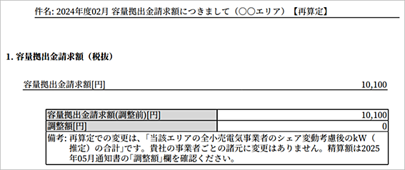
容量拠出金年次精算額算定結果

 | 配分比率 |  |  | 0.0003463506434569 |  |  | ※配分比率は小数点以下16位までを計算します（小数点以下17位を四捨五入）。
 | 負担分の比率(％) ※小数点第3位を四捨五入した概算比率 |  |  |  | 0.03% |  | ※追加請求額通知書及び還元額通知書 「2.算定諸元情報」に記載の負担比率となります。
 | 容量拠出金追加請求額(円)*3 |  |  | 371 |  | 円 | ※追加請求額は小数点以下の値を四捨五入します。
 | 容量拠出金還元額(円)*3 |  |  | 16,776,225 |  | 円 | ※還元額は小数点以下の値を四捨五入します。

2024年度年次精算の端数調整額は以下の通りです。
配分比率が最大となる事業者のみ入力してください。
追加請求額：1円
還元額 ：2円
*1 | 年次精算対象外の事業者（2025年3月31日時点で会員でない事業者・2025年10月31日時点で容量拠出金の滞納がある事業者）は対象から除きます。
*2 | 容量拠出金の再算定が実施された月及びエリアは再算定後の容量拠出金算定額通知書を参照してください。
*3 | 追加請求額(円)及び還元額(円)は小数点以下を四捨五入した端数を配分比率が最大となる事業者への追加請求額・還元額にて調整するため、通知書の金額と異なる場合があります。
 | 端数調整対象となる事業者は、N35,36セルに端数調整額を入力いただくことで、端数調整を反映した検算結果をご確認いただけます。

入力例【方法2】
入力例 記載の数値はすべてサンプルです。
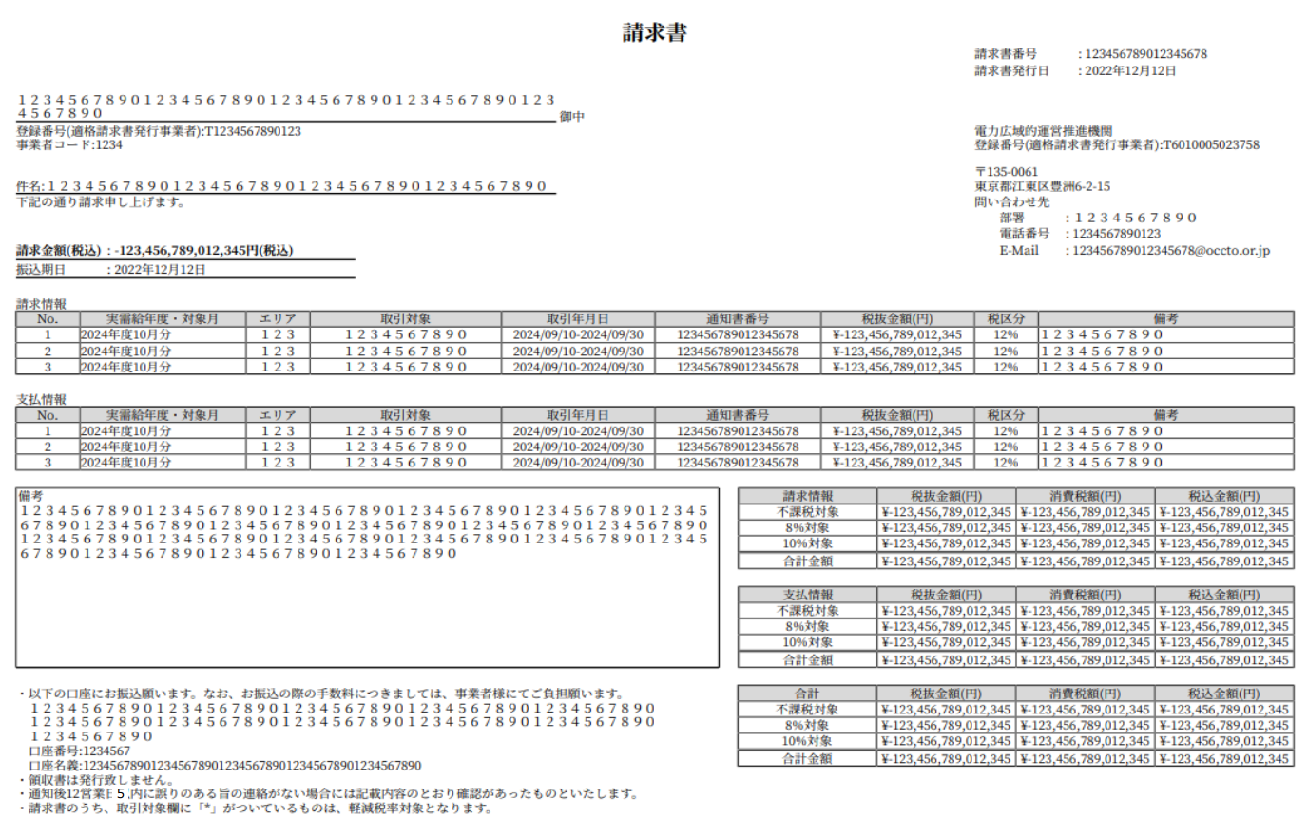
小売電気事業者向け容量拠出金年次精算額（追加請求額及び還元額）検算ツール【方法2】
※容量拠出金追加請求額通知書及び容量拠出金還元額通知書に記載の金額及び本ツールの金額は全て税抜です。

前提諸元（全体） |  |  |  |  | 入力セル

毎月発行されていた請求書を参照して 容量拠出金請求額（税抜）を入力してください。
容量拠出金の請求がない月は入力しません。
 | 算定対象年度 |  |  |  | 2024 | 年度

 | 追加請求総額 |  |  | 1,071,802 |  | 円 | ※本機関のお知らせページに記載の全小売電気事業者の追加請求総額（未回収額）です。
 | 還元総額 |  |  | 48,437,112,594 |  | 円 | ※本機関のお知らせページに記載の全小売電気事業者の還元総額（経済的ペナルティ額等）です。

 | 全事業者の容量拠出金実際支払額*1 |  |  | 1,420,439,598,696 |  | 円 | ※本機関のお知らせページに記載の全小売電気事業者の容量拠出金実際支払総額です。

前提諸元（個社）
 | 当該年度の容量拠出金実際支払額 [円]
 | 請求書 |  |  |  |  | 通知書（調整額）
 | 2024年 | 4月分 | 92,994,243 |  | ※請求書の請求情報に記載の「合計金額（税抜）」の値を入力してください |  |  | 四国 | 九州
 |  | 5月分 | 76,682,008 |  |  | 2025年 | 5月分*2 | 326 | (43)
 |  | 6月分 | 18,729,165
 |  | 7月分 | 8,711,911 |  |  |  |  | ※通知書の「調整額 [円]」の値を入力してください
2025年2月分（2024年度2月分）の容量拠出金は四国・九州エリアを対象に再算定が実施されましたが、当該年度内の請求書には再算定結果が反映されていません。
そのため、2025年5月分の通知書に記載の調整額（初回算定額との差額）の入力が必要になります。
 |  | 8月分 | 23,409,347 |  |  |  |  | ※調整額が負の値の場合は、先頭に「-（マイナス）」を付けて入力してください
 |  | 9月分 | 9,410,011
 |  | 10月分 | 28,022,496
 |  | 11月分 | 11,884,656 |  |  |  | 2025年2月分の容量拠出金は再算定によって生じた調整額（2025年5月分の通知書記載）を
 |  | 12月分 | 92,126,729 |  |  |  | 考慮する必要があります
 | 2025年 | 1月分 | 61,849,767
 |  | 2月分 | 31,889,734
 |  | 3月分 | 36,259,819 |  |  | 合計 | 491,970,169 | 円
合計値は自動で計算されます。
容量拠出金年次精算額算定結果

 | 配分比率 |  |  | 0.0003463506434569 |  |  | ※配分比率は小数点以下16位までを計算します（小数点以下17位を四捨五入）。
 | 負担分の比率(％) ※小数点第3位を四捨五入した概算比率 |  |  |  | 0.03% |  | ※追加請求額通知書及び還元額通知書 「2.算定諸元情報」に記載の負担比率となります。
 | 容量拠出金追加請求額(円)*3 |  |  | 371 |  | 円 | ※追加請求額は小数点以下の値を四捨五入します。
 | 容量拠出金還元額(円)*3 |  |  | 16,776,225 |  | 円 | ※還元額は小数点以下の値を四捨五入します。

2024年度年次精算の端数調整額は以下の通りです。
配分比率が最大となる事業者のみ入力してください。
追加請求額：1円
還元額 ：2円
*1 | 年次精算対象外の事業者（2025年3月31日時点で会員でない事業者・2025年10月31日時点で容量拠出金の滞納がある事業者）は対象から除きます。
*2 | 2025年2月分（2024年度2月分）を対象とした再算定によって生じた初回算定額との差額が調整額として記載されています。
*3 | 追加請求額(円)及び還元額(円)は小数点以下を四捨五入した端数を配分比率が最大となる事業者への追加請求額・還元額にて調整するため、通知書の金額と異なる場合があります。
 | 端数調整対象となる事業者は、N34,35セルに端数調整額を入力いただくことで、端数調整を反映した検算結果をご確認いただけます。

